2021_02_data
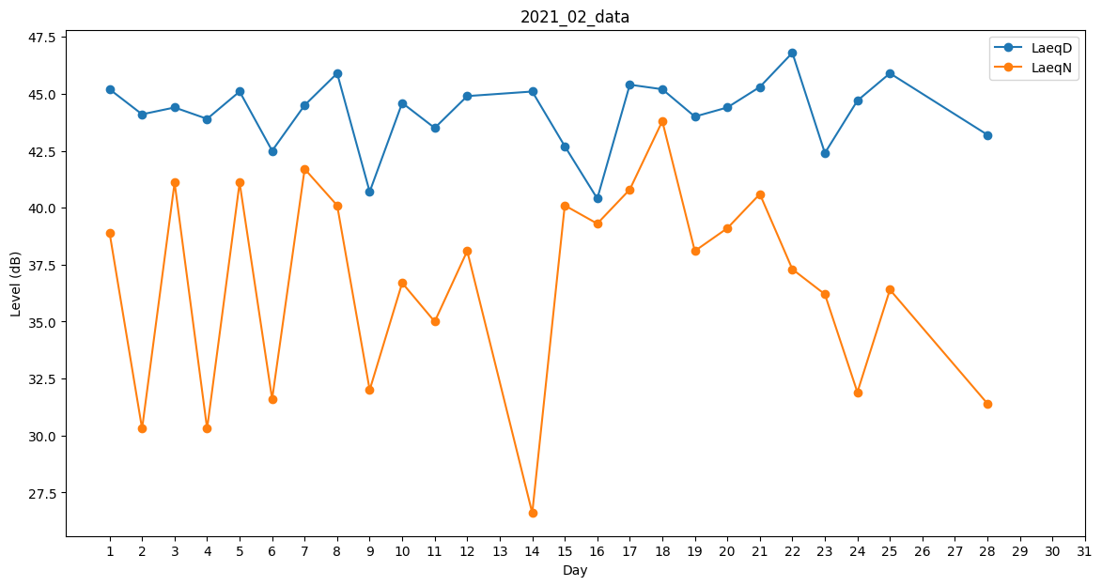
Day | LaeqD | LaeqN
1 | 45.2 | 38.9
2 | 44.1 | 30.3
3 | 44.4 | 41.1
4 | 43.9 | 30.3
5 | 45.1 | 41.1
6 | 42.5 | 31.6
7 | 44.5 | 41.7
8 | 45.9 | 40.1
9 | 40.7 | 32
10 | 44.6 | 36.7
11 | 43.5 | 35
12 | 44.9 | 38.1
13 | 41.8 | 0
14 | 45.1 | 26.6
15 | 42.7 | 40.1
16 | 40.4 | 39.3
17 | 45.4 | 40.8
18 | 45.2 | 43.8
19 | 44 | 38.1
20 | 44.4 | 39.1
21 | 45.3 | 40.6
22 | 46.8 | 37.3
23 | 42.4 | 36.2
24 | 44.7 | 31.9
25 | 45.9 | 36.4
26 | 46.8 | 0
27 | 42.7 | 0
28 | 43.2 | 31.4

